关系图
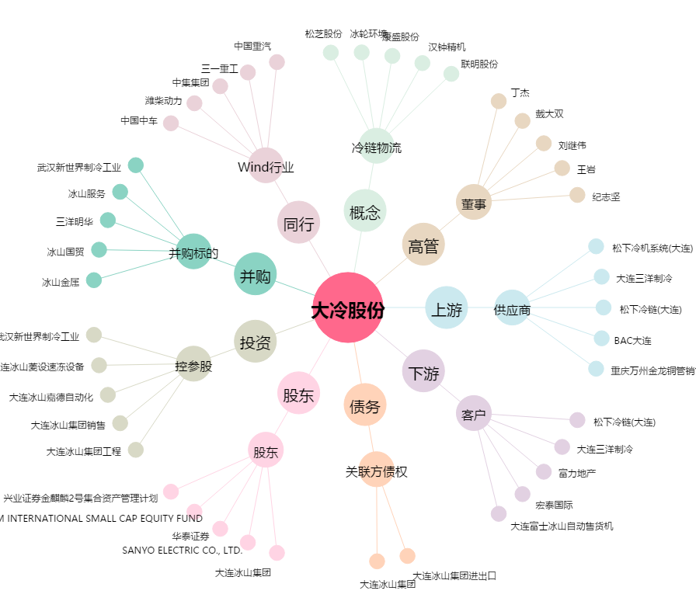
大冷股份[000530.SZ] - 关系概览图

